Hoja1
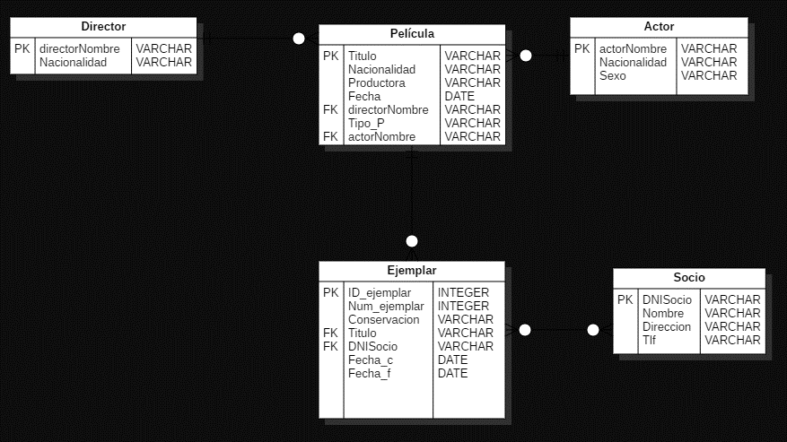
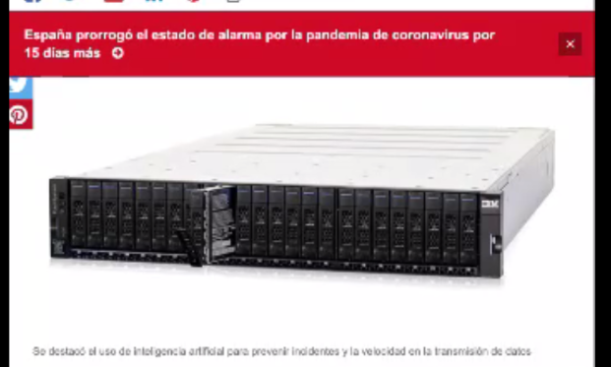
Transacción | TABLAS |  |  |  |  | # Tablas por transaccion
 | Director | Pelicula | Ejemplar | Actor | Socio
Administrar Clientes |  |  |  |  | X | 1
Administrar Videos | X | X | X | X |  | 4
Registrar Alquiler de Video |  |  |  | X | X | 2
Registrar devolucion de video |  |  |  | X | X | 2
Reporte de alquiler de videos por cada mes |  | X |  | X |  | 2
Listar informaciòn de videos disponibles |  | X |  | X |  | 2
# transacciones por tabla | 1 | 3 | 1 | 5 | 3

Analisis._ La tabla crítica vendría hacer el actor por la importancia en la hora de las necesidades que se le está dando. Con respecto al disco, se debería monitorear constantemente debido a la necesidad que se le va a dar a la tabla actor, entonces puede que se deban agregar algunas transacciones y ocupen más espacio en esta tabla lo cual sea más optimo al momento de buscarla pero ocupará un mayor espacio en el disco duro. Para ello se debe tomar un adecuado equilibrado de carga a cada uno de los discos hasta que tenga aproximadamente el mismo número de E/S. Se debe hacer una distribución en varios discos para tener un rendimiento más óptimo y veloz y a la vez evitar que, cuando se excede, puede hacer que aparezcan cuellos de botella de E/S o tambien se produzcauna contienda del disco que se produce cuando múltiples procesos tratan de acceder al mismo disco simultanéamente; especialmente con la tabla Actor, ya que es la que se usa con mayor frecuencia con el tema de las transacciones a excepción de Administrar Clientes

